Лист3
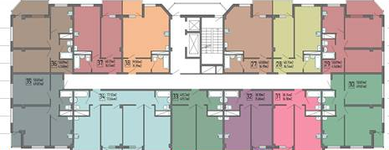
2021-02-24 |  | ЖК Гранд

12 этаж |  |  |  |  | №143 11 300 000 113,20 99 823

11 этаж

10 этаж

9 этаж

8 этаж

7 этаж |  |  | №81 | черновая
 |  |  | 5,300,000
 |  |  | 50.00 | 106,000 ₽
6 этаж

5 этаж

4 этаж

3 этаж

2 этаж

1 этаж

ц

п

 | акция
 | продано
 | резерв застройщика
 | бронь
 | переуступка

